상품제안서
A5메모패드 싱글포켓 명함지갑 문구 세트 웰컴 키트 | 상품코드: S43947

 |  |  |  |  |  |  | 02-713-8555 | www.synergygift.co.kr
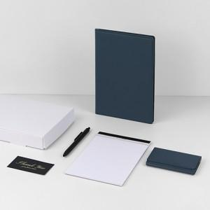

【상세/제작정보】

【인쇄/포장옵션】 | 불박, 금박, 은박, UV컬러 / 포장불가능

【공급단가】 | 수량 | 100~ | 300~ | 500~ | 1,000~ | 3,000~
*VAT별도 | 단가 | 20,800원 | 19,900원 | 19,000원 | 18,200원 | 18,000원

【상품 URL】 | https://www.synergygift.co.kr:443/src/goods_detail.php?gdno=43947

